기말고사범위
 | 정규분포를 따르는가? |  | 귀무가설 | 정규분포를 따른다
 |  |  | 대립가설 | 정규분포를 따르지 않는다
 |  |  |  |  |  |  | Norm.dist, Norm.inst 잘 써야하고 / 위치를 변경해서 실제로 정규분포를 따르는지 봐서 정규분포 얘기하는거고/포아송에서 중요한 것은 drrs -> 표준정규분포,
자료순번 | 관측값 | 경험적누적분포이용 | 정규분포를 따를때 확률밀도함수이용 | 경험함수에 근거하여 평균 28, 표준편차 25인 분포를 따른다면 해당위치의 실제값은? | 경험함수에 근거한 표준화값
1 | -67 | 0.040983606557 | 8.0953036329E-05 | -15.8067121 | -1.7393841569 | -15.8067121
2 | -48 | 0.10655737705 | 0.0012737270287 | -3.3567200876 | -1.2450462388 | -3.3567200876 | 그래프가 직선형태는 아닌 것 같다. 그래서 정규분포라고 얘기하기가 약간 어려운 상태처럼 보인다.
3 | 6 | 0.17213114754 | 0.1911872911 | 4.1804289404 | -0.94577708619 | 4.1804289404
4 | 8 | 0.23770491803 | 0.21356347255 | 10.025216451 | -0.71370464091 | 10.025216451
5 | 14 | 0.30327868852 | 0.28914564139 | 15.029786662 | -0.51499376489 | 15.029786662
6 | 16 | 0.36885245902 | 0.3168695781 | 19.565628242 | -0.33489417273 | 19.565628242
7 | 23 | 0.43442622951 | 0.42131543772 | 23.841515902 | -0.16511628036 | 23.841515902
8 | 24 | 0.5 | 0.43690395516 | 28 | 0 | 28
9 | 28 | 0.56557377049 | 0.5 | 32.158484098 | 0.16511628036 | 32.158484098
10 | 29 | 0.63114754098 | 0.51583619403 | 36.434371758 | 0.33489417273 | 36.434371758
11 | 41 | 0.69672131148 | 0.69713441882 | 40.970213338 | 0.51499376489 | 40.970213338
12 | 49 | 0.76229508197 | 0.7978097829 | 45.974783549 | 0.71370464091 | 45.974783549
13 | 56 | 0.82786885246 | 0.8668803347 | 51.81957106 | 0.94577708619 | 51.81957106
14 | 60 | 0.89344262295 | 0.89806241276 | 59.356720088 | 1.2450462388 | 59.356720088
15 | 75 | 0.95901639344 | 0.96899166005 | 71.8067121 | 1.7393841569 | 71.8067121
N
저항있는 평균 |  | 11 | 45 | 28
저항있는 표준편차 |  |  |  | 25.185185185

 |  |  |  |  |  |  | 직선위에 있는지 아닌지 그냥 육안으로 보긴 어려워서 추세선을 그려보자

 |  |  |  |  |  |  | 이 데이터 값은 spss와 똑같은 결과로 나옴(Q-Q plot)

spss를 이용한 q-q plot
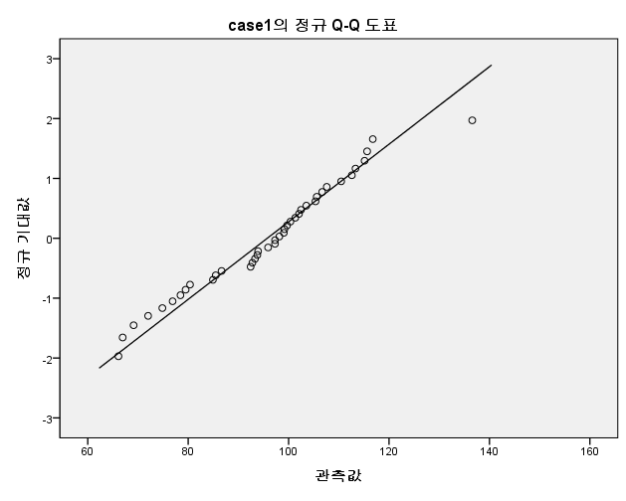
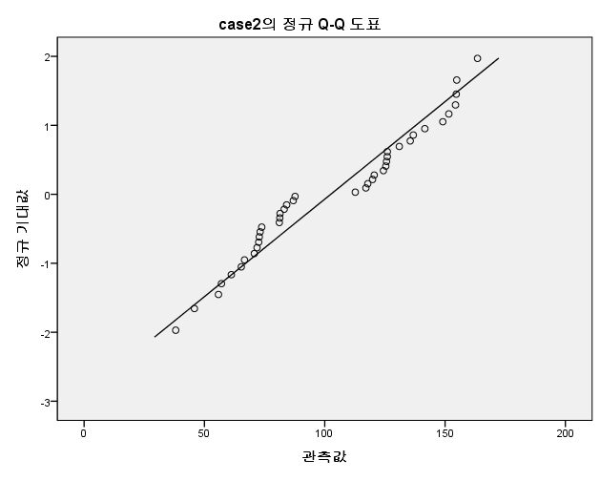

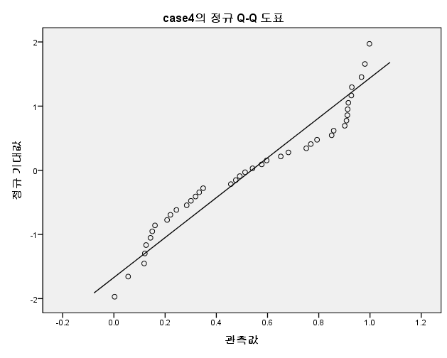
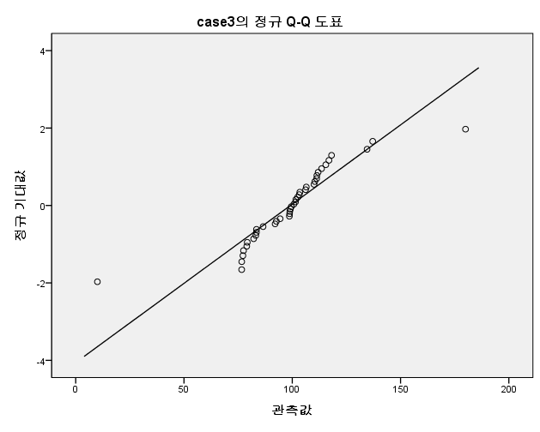

 |  | 정규성 검정
 |  |  | Kolmogorov-Smirnova |  |  | Shapiro-Wilk
 |  |  | 통계량 | 자유도 | 유의확률 | 통계량 | 자유도 | 유의확률
 |  | case1 | 0.115 | 40 | 0.199 | 0.973 | 40 | 0.434
 |  | case2 | 0.162 | 40 | 0.010 | 0.936 | 40 | 0.026
 |  | case3 | 0.153 | 40 | 0.019 | 0.864 | 40 | 0.000
 |  | case4 | 0.135 | 40 | 0.065 | 0.912 | 40 | 0.004
 |  | a. Lilliefors 유의확률 수정
 |  |  |  |  |  |  |  |  | 시트1에 case1
 | 과제) | q-q plot 과정 |  |  |  |  |  |  | 시트2에 case2
 |  | case1, case2를 이용하여 엑셀로 작성하기*

 | 중간고사 이후에는 정규성 검정을 얘기하고 있음
 | 1. 정규성 검정
 | 1) q-q plot
 | 2) drrs 이용 - 카이제곱

 | 2. 회귀직선
 | 저항성 있는 회귀직선

 | 3. 2원분석 | (two way anova를 평균에 영향을 받지 않는 방식으로 시작)

제출: | 성씨분석으로 하는 그 데이터 ( 학교 사이버캠퍼스 확인해주세요…ㅠ )
 | 598977@hanmail.net

 | 포맵스는 별로 좋진 않아..ㅠ
 | 에러..ㅠ
 | sgis 에서 직접 내 데이터 이용해서 그릴 수 있거든요. 내 데이터 그리기 **
 | 다음시간에 그 부분을 해 볼거임.

 | 인터넷 홈페이지 들어가서 그려보기
 | q-q plot -> R로 그려볼거임. 내일 올려놀거니까 ggplot2 pakages를 올릴건데

